PO 35761
Relay Packaging Group ( Global )
（Packaging Delivery List）
 |  |  | Shipping Date 发货日期: | 2025.08.18 |  |  |  |  | 如皋市白蒲镇工业区惠蒲路5号 马振江13085721259
 |  |  | 快递单号: | SF1549967566247
ORDER NR | Item Code | ARTICLE | Colour | Size | Order Qty | Back-up Qty | Total Qty | Carton #/Total | Net Weight (kg) | Gross Weight (kg) | REMARK
订单号 | 产品型号 | 款号 | 颜色 | 尺码 | 订单数 | 备品数 | 实发数量 | 总箱数\箱号 | 净重（公斤) | 毛重（公斤) | 备注
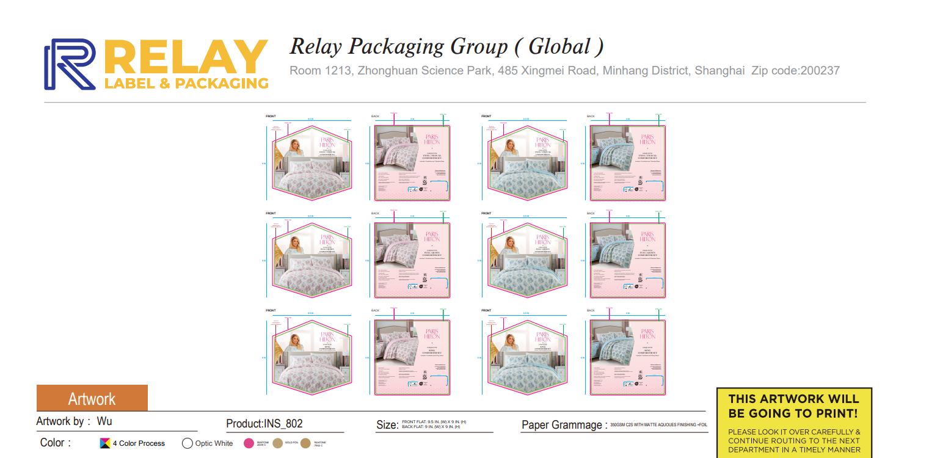
PO 35761 HM25-07075 | INS-802彩卡 | INS-802 | 粉色 | TWIN | 250 | 10 | 260 | 1 | 8.06 | 8.56 | 1箱*260套
PO 35761 HM25-07075 | INS-802彩卡 | INS-802 | 粉色 | FULL / QUEEN | 140 | 10 | 150 |  | 4.65 | 5.15 | 1箱*150套
PO 35761 HM25-07075 | INS-802彩卡 | INS-802 | 粉色 | KING | 110 | 10 | 120 |  | 3.72 | 4.22 | 1箱*120套
PO 35761 HM25-07075 | INS-802彩卡 | INS-802 | 蓝色 | TWIN | 78 | 5 | 83 | 2 | 2.57 | 3.07 | 1箱*83套
PO 35761 HM25-07075 | INS-802彩卡 | INS-802 | 蓝色 | FULL / QUEEN | 204 | 5 | 209 |  | 6.48 | 6.98 | 1箱*209套
PO 35761 HM25-07075 | INS-802彩卡 | INS-802 | 蓝色 | KING | 218 | 5 | 223 |  | 6.91 | 7.41 | 1箱*223套
合计 |  |  |  |  | 1000 | 45 | 1045 | 2 | 32.40 | 35.40

